Imagen
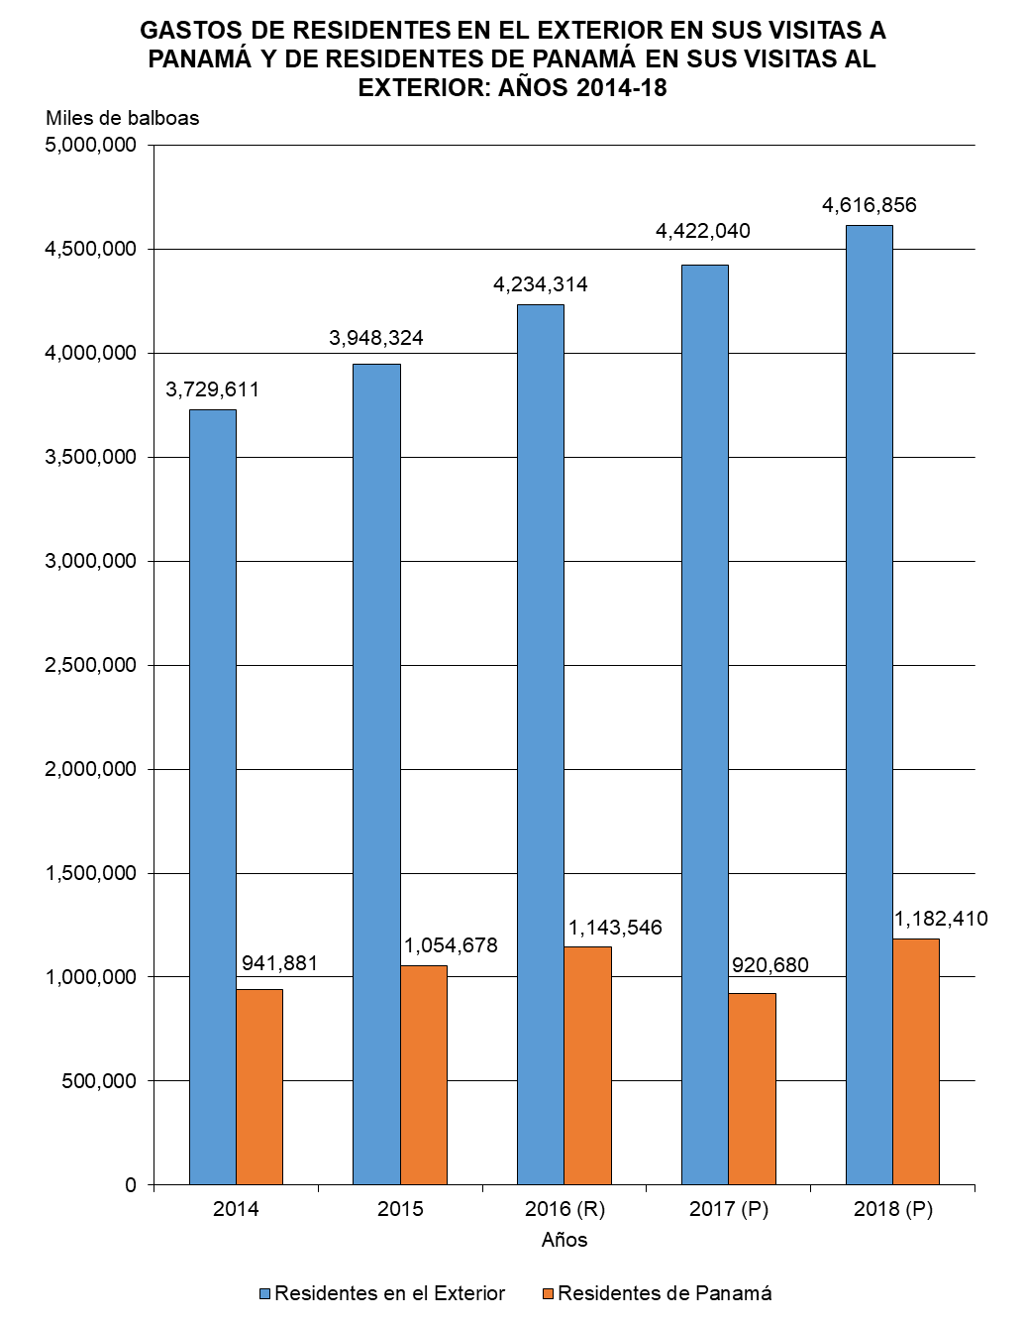

Gráfica Gastos Viajeros BN
GASTOS DE RESIDENTES EN EL EXTERIOR EN SUS VISITAS A PANAMÁ Y DE RESIDENTES DE PANAMÁ EN SUS VISITAS AL EXTERIOR: AÑOS 2014-18
 | Residentes en el Exterior | Residentes de Panamá
2014 | 3,729,611 | 941,881
2015 | 3,948,324 | 1,054,678
2016 (P) | 4,234,314 | 1,143,546
2017 (P) | 4,422,040 | 920,680
2018 (P) | 4,616,856 | 1,182,410

Gráfica Gastos Viajeros
GASTOS DE RESIDENTES EN EL EXTERIOR EN SUS VISITAS A PANAMÁ Y DE RESIDENTES DE PANAMÁ EN SUS VISITAS AL EXTERIOR: AÑOS 2014-18
 | Residentes en el Exterior | Residentes de Panamá
2014 | 3,729,611 | 941,881
2015 | 3,948,324 | 1,054,678
2016 (P) | 4,234,314 | 1,143,546
2017 (P) | 4,422,040 | 920,680
2018 (P) | 4,616,856 | 1,182,410

